4-6
PROJET |  |  |  |  |  | Date | 2006-09-01 | RETOUR MENU PRINCIPAL
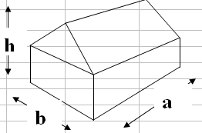
Coef de hauteur, kh.
Si h<10m kh=1
Si h>10m, formule ci-dessous
q10n | 60 | daN/m² |  |  |  |  | Données
Ks | 1 |  |  |  |  |  | Résultats
Km | 1
Kh | 1.05

h | 4.20 | m
a | 8.59 | m
b | 12.70 | m
la | 0.49 |  | Long Pan |  | Pignon
lb | 0.33 |  | Ci+ | 0.30 | Ci+ | 0.30
g0 Long Pan | 1 |  | Ci- | -0.30 | Ci- | -0.30
W = q10n.( ks.kh.km.δ).(Ce-Ci).1,2
g0 Pignon | 1

Angle | 20

2
3
2 et 3

5
6
1
5 et 6
4
1 et 4

Vent en Long pan
Vent en pignon

VENT LONG PAN |  |  |  | daN/m² (avec d=1) |  | daN/m (avec d et l'entraxe)
Parois | Ce | Ce-Ci+ | Ce-Ci- | W press. int | W dépress. int | W press. int | W dépress. int
1 | 0.80 | 0.50 | 1.10 | 38 | 83 | 23 | 50
2 | -0.50 | -0.80 | -0.20 | -60 | -15 | -36 | -9
3 | -0.25 | -0.55 | 0.05 | -42 | 4 | -25 | 2
4 | -0.50 | -0.80 | -0.20 | -60 | -15 | -36 | -9
5 et 6 | -0.47 | -0.77 | -0.17 | -58 | -13 | -35 | -8

d | ELEMENT | 1.00 |  | Entraxe | 0.60 | m

VENT PIGNON |  |  |  | daN/m² (avec d=1) |  | daN/m (avec d et l'entraxe) |  |  | ks | zone 1 | zone 2 | zone 3 | zone 4 | zone 5
Parois | Ce | Ce-Ci+ | Ce-Ci- | W press. int | W dépress. int | W press. int | W dépress. int |  | Site protégé | 0.80 | 0.80 | 0.80 | 0.80 | 1.00
5 | 0.80 | 0.50 | 1.10 | 38 | 83 | 38 | 83 |  | Site normal | 1.00 | 1.00 | 1.00 | 1.00 | 1.00
6 | -0.30 | -0.60 | 0.00 | -45 | 0 | -45 | 0 |  | Site exposé | 1.35 | 1.30 | 1.25 | 1.20 | 1.20
1,2,3 et 4 | -0.27 | -0.57 | 0.03 | -43 | 2 | -43 | 2

d | ELEMENT | 1.00 |  | Entraxe | 1.00 | m

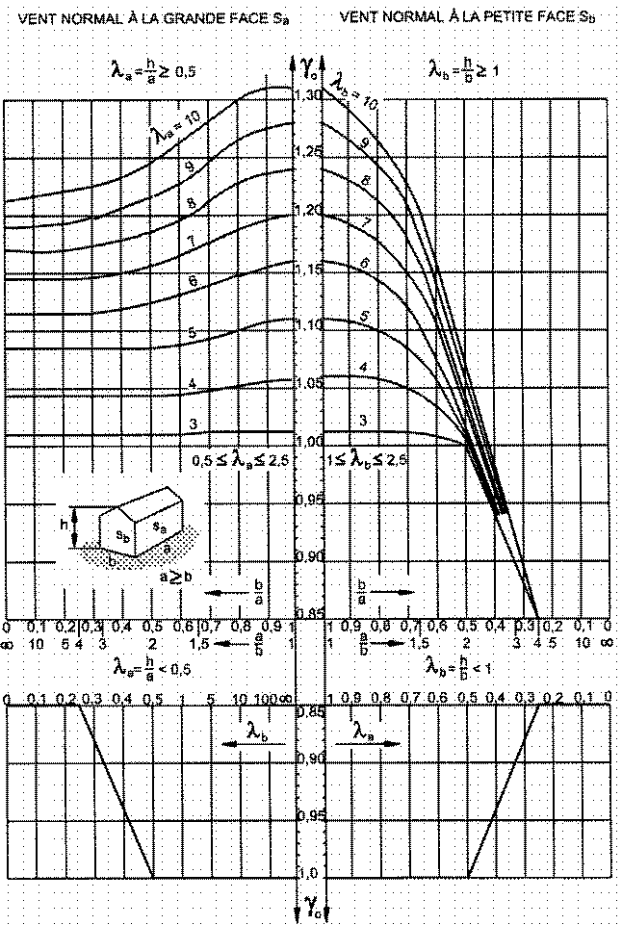

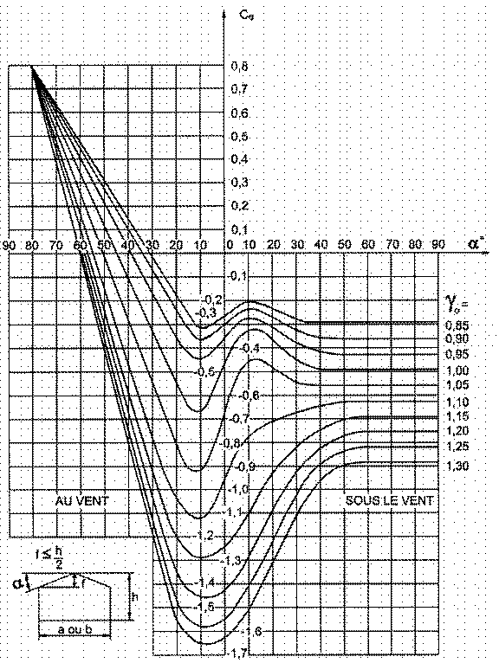

0
GAMMES COMMERCIALES (BOULONS - POINTES - VIS - CRAMPONS - ANNEAUX - CHEVILLES - TENDEURS ) |  |  |  |  |  |  |  |  |  | MENU
BOULONS

POINTES

VIS

CRAMPONS et ANNEAUX
BULLDOG |  |  |  |  | ANNEAUX UR
TYPE | DIMENSIONS | ø BOULON | EP MIN BOIS | Hauteur dents |  | Type | ø | hauteur | Prix
C1-C2 | ø 48 | 10 | 60 | 6 mm | TYPE A | A | 65 | 30 | 1.60 €
 |  | 12 |  |  |  | B | 95 | 30 | 2.50 €
 |  | 16 |  |  |  | C | 131 | 45 | 4.75 €
C1-C2 | ø 62 | 12 | 60 | 8 mm |  | D | 129 | 30 | 3.15 €
 |  | 16 |  |  |  | F | 160 | 45 | 8.60 €
 |  | 20 |  |  | TYPE B | IM | 80 | 22 | 2.75 €
C1-C2 | ø 75 | 12 | 60 | 9 mm |  | IIM | 98 | 26 | 4.70 €
 |  | 16 |  |  |  | IIIM | 132 | 30 | 9.25 €
 |  | 22 |  |  |  | IVM | 130 | 23 | 6.70 €
C1-C2 | ø 95 | 16 | 64 | 11 mm |  | VM | 160 | 30 | 14.25 €
 |  | 20 |  |  |  | VIM | 191 | 32 | 21.40 €
 |  | 24 |  |  |  | VIIM | 232 | 35 | 34.00 €
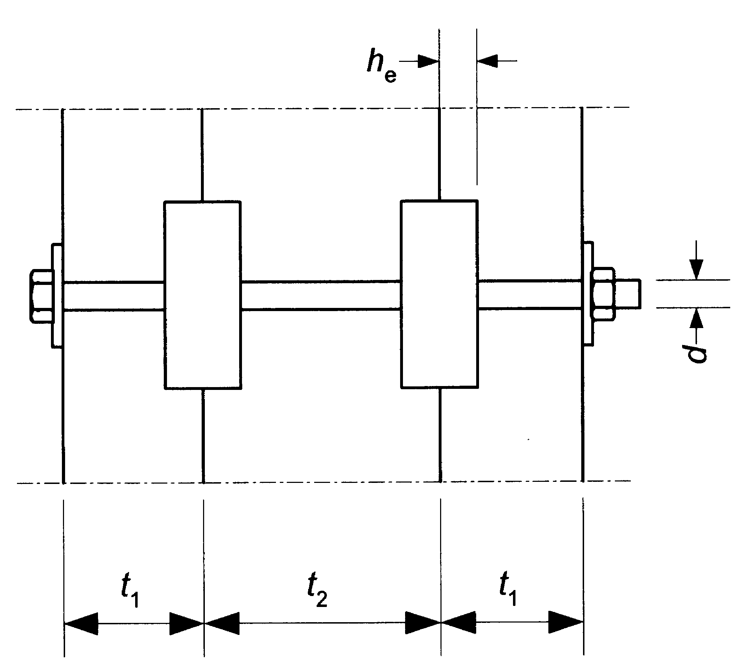
C1-C2 | ø 117 | 20 | 80 | 14 mm
 |  | 22
 |  | 24
C5 | 100x100 | 16 | 60 | 7 mm
 |  | 20
 |  | 24
C5 | 130x130 | 20 | 60 | 9 mm
 |  | 22
 |  | 24
C3-C4 | 70x100 | 16 | 74 | 74
 |  | 20
 |  | 24

1
RESISTANCE A LA COMPRESSION SELON ANGLE a
Compression axiale | fc,0,k | 23.0
Compression transversale | fc,90,k | 8.0
Angle de l'effort / fibre | a | 31.5
Compression oblique | fc,a,k | 15.2

Rappel
Effort appliqué sur la section (kN) | kN | 39.15 |  |  |  |  |  | Données
Longueur de la surface concernée | mm | 141 |  |  |  |  |  | Résultats
Largeur de la surface concernée | mm | 85 |  |  |  |  |  |  |  |  |  | 1.86
sc,a,d | N/mm² | 3.27 |  |  |  |  |  |  |  |  |  | 1.90

fc,a,k | N.mm² | 15.2 |  |  |  |  |  | 3.3 | < | 11.0 | (N/mm²)
kmod |  | 0.9
gM |  | 1.25
fc,a,d | N/mm² | 11.0 |  |  |  |  |  | 3.3 |  | 30%
 |  |  |  |  |  |  |  | 11.0
 |  |  |  |  |  |  |  | (N/mm²)

Taux de travail
RETOUR MENU
Rappel

Taux de travail
 | 0/90 | 2.875
 | radian | 0.54977871438
 | sin² | 0.27300475013
 | cos² | 0.72699524987

 |  |  |  | 18 | 22 | 30 | 24 | 26.5 | 29
 |  |  |  | 4.8 | 5.1 | 5.7 | 2.7 | 3 | 3.3
 |  |  |  | 3.75 | 4.3137254902 | 5.2631578947 | 8.8888888889 | 8.8333333333 | 8.7878787879
0 | 0.00 | 0.00 | 1.00 | 18.00 | 22.00 | 30.00 | 24.00 | 26.50 | 29.00
5 | 0.09 | 0.01 | 0.99 | 17.63 | 21.46 | 29.06 | 22.64 | 25.01 | 27.38
10 | 0.17 | 0.03 | 0.97 | 16.62 | 20.00 | 26.58 | 19.39 | 21.44 | 23.48
15 | 0.26 | 0.07 | 0.93 | 15.20 | 18.00 | 23.34 | 15.70 | 17.38 | 19.06
20 | 0.35 | 0.12 | 0.88 | 13.62 | 15.85 | 20.02 | 12.48 | 13.83 | 15.18
25 | 0.44 | 0.18 | 0.82 | 12.07 | 13.82 | 17.03 | 9.96 | 11.05 | 12.13
30 | 0.52 | 0.25 | 0.75 | 10.67 | 12.03 | 14.52 | 8.07 | 8.96 | 9.84
35 | 0.61 | 0.33 | 0.67 | 9.45 | 10.53 | 12.49 | 6.68 | 7.41 | 8.14
40 | 0.70 | 0.41 | 0.59 | 8.43 | 9.29 | 10.86 | 5.63 | 6.26 | 6.88
45 | 0.79 | 0.50 | 0.50 | 7.58 | 8.28 | 9.58 | 4.85 | 5.39 | 5.93
50 | 0.87 | 0.59 | 0.41 | 6.89 | 7.47 | 8.57 | 4.26 | 4.73 | 5.21
55 | 0.96 | 0.67 | 0.33 | 6.33 | 6.82 | 7.77 | 3.81 | 4.24 | 4.66
60 | 1.05 | 0.75 | 0.25 | 5.88 | 6.31 | 7.15 | 3.47 | 3.85 | 4.24
65 | 1.13 | 0.82 | 0.18 | 5.52 | 5.91 | 6.66 | 3.21 | 3.56 | 3.92
70 | 1.22 | 0.88 | 0.12 | 5.25 | 5.60 | 6.30 | 3.01 | 3.35 | 3.68
75 | 1.31 | 0.93 | 0.07 | 5.05 | 5.38 | 6.03 | 2.87 | 3.19 | 3.51
80 | 1.40 | 0.97 | 0.03 | 4.91 | 5.22 | 5.84 | 2.77 | 3.08 | 3.39
85 | 1.48 | 0.99 | 0.01 | 4.83 | 5.13 | 5.74 | 2.72 | 3.02 | 3.32
90 | 1.57 | 1.00 | 0.00 | 4.80 | 5.10 | 5.70 | 2.70 | 3.00 | 3.30

2
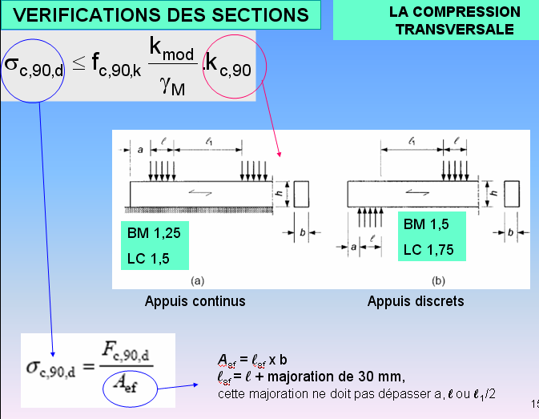
Kc,90 Compression transversale sur appuis |  |  | 4.7938333333 | 2 | BOIS MASSIF | 1.5 | 4.7938333333 | 7.2396666667
Hauteur poutre | mm | 100 | 7.2396666667 |  | LAMELLE COLLE | 1.75 | 4.7938333333 | 7.2396666667
longueur appui | mm | 8
a≤h/3
 |  |  |  |  |  |  |  |  | 4.79
Kc,90 appui extérieur |  | 4.00 |  |  |  |  |  |  | 7.24
Annulé
Kc,90 appui intérieur |  | 4.00

 | Données
 | Résultats

Interprétation "personnelle" restrictive de l'annexe nationale :
si hauteur > 200, kcy = 1.5 bois massif
si hauteur > 200, kcy = 1.75 bois lamellé collé

RETOUR MENU

RETOUR COMPRESSION TRANSVERSALE

4
Kcrit Déversement en flexion
L effective | mm | 4241 | formule | Valeurs de Kcrit déversement selon lréel
h | mm | 163 |  | Kcrit | 0 | 1 | 2 | 3
b | mm | 63 |  | 0.00 | 1.00 | 0.81 | 0.25 | 0.11
E0.05 | N/mm² | 8000 |  | 0.05 | 1.00 | 0.77 | 0.24 | 0.11
fm,k | N/mm² | 30 |  | 0.10 | 1.00 | 0.74 | 0.23 | 0.10
sm,crit | N/mm² | 35.83 |  | 0.15 | 1.00 | 0.70 | 0.22 | 0.10
lréel,m |  | 0.92 |  | 0.20 | 1.00 | 0.66 | 0.21 | 0.10
Kcrit |  | 0.87 |  | 0.25 | 1.00 | 0.62 | 0.20 | 0.09
 |  |  |  | 0.30 | 1.00 | 0.59 | 0.19 | 0.09
 |  |  |  | 0.35 | 1.00 | 0.55 | 0.18 | 0.09
 | Données |  |  | 0.40 | 1.00 | 0.51 | 0.17 | 0.09 | 0 | 1.000
 | Résultats |  |  | 0.45 | 1.00 | 0.48 | 0.17 | 0.08 | 0.05 | 1.000
 |  |  |  | 0.50 | 1.00 | 0.44 | 0.16 | 0.08 | 0.10 | 1.000
 |  |  |  | 0.55 | 1.00 | 0.42 | 0.15 | 0.08 | 0.15 | 1.000
 |  |  |  | 0.60 | 1.00 | 0.39 | 0.15 | 0.08 | 0.20 | 1.000
 | RETOUR MENU |  |  | 0.65 | 1.00 | 0.37 | 0.14 | 0.08 | 0.25 | 1.000
 |  |  |  | 0.70 | 1.00 | 0.35 | 0.14 | 0.07 | 0.30 | 1.000
 | RETOUR FLEXION |  |  | 0.75 | 1.00 | 0.33 | 0.13 | 0.07 | 0.35 | 1.000
 | RETOUR FLEXION OBLIQUE |  |  | 0.80 | 0.96 | 0.31 | 0.13 | 0.07 | 0.40 | 1.000
 | RETOUR POUTRES IV 1 PENTES |  |  | 0.85 | 0.92 | 0.29 | 0.12 | 0.07 | 0.45 | 1.000
 |  |  |  | 0.90 | 0.88 | 0.28 | 0.12 | 0.07 | 0.50 | 1.000
 |  |  |  | 0.95 | 0.85 | 0.26 | 0.11 | 0.06 | 0.55 | 1.000
 |  |  |  | pour lréel = 1,35 Kcrit = 0.55 |  |  |  |  | 0.60 | 1.000
 |  |  |  |  |  |  |  |  | 0.65 | 1.000
 |  |  |  |  |  |  |  |  | 0.70 | 1.000
 |  |  |  |  |  |  |  |  | 0.75 | 0.998
 |  |  |  |  |  |  |  |  | 0.80 | 0.960
 |  |  |  |  |  |  |  |  | 0.85 | 0.923
 |  |  |  |  |  |  |  |  | 0.90 | 0.885
 |  |  |  |  |  |  |  |  | 0.95 | 0.848
 |  |  |  |  |  |  |  |  | 1.00 | 0.810
 |  |  |  |  |  |  |  |  | 1.05 | 0.773
 |  |  |  |  |  |  |  |  | 1.10 | 0.735
 |  |  |  |  |  |  |  |  | 1.15 | 0.698
 |  |  |  |  |  |  |  |  | 1.20 | 0.660
 |  |  |  |  |  |  |  |  | 1.25 | 0.623
 |  |  |  |  |  |  |  |  | 1.30 | 0.585
 |  |  |  |  |  |  |  |  | 1.35 | 0.548
 |  |  |  |  |  |  |  |  | 1.40 | 0.510
 |  |  |  |  |  |  |  |  | 1.45 | 0.476
 |  |  |  |  |  |  |  |  | 1.50 | 0.444
 |  |  |  |  |  |  |  |  | 1.55 | 0.416
 |  |  |  |  |  |  |  |  | 1.60 | 0.391
 |  |  |  |  |  |  |  |  | 1.65 | 0.367
 |  |  |  |  |  |  |  |  | 1.70 | 0.346
 |  |  |  |  |  |  |  |  | 1.75 | 0.327
 |  |  |  |  |  |  |  |  | 1.80 | 0.309
 |  |  |  |  |  |  |  |  | 1.85 | 0.292
 |  |  |  |  |  |  |  |  | 1.90 | 0.277
 |  |  |  |  |  |  |  |  | 1.95 | 0.263
 |  |  |  |  |  |  |  |  | 2.00 | 0.250
 |  |  |  |  |  |  |  |  | 2.05 | 0.238
 |  |  |  |  |  |  |  |  | 2.10 | 0.227
 |  |  |  |  |  |  |  |  | 2.15 | 0.216
 |  |  |  |  |  |  |  |  | 2.20 | 0.207
 |  |  |  |  |  |  |  |  | 2.25 | 0.198
 |  |  |  |  |  |  |  |  | 2.30 | 0.189
 |  |  |  |  |  |  |  |  | 2.35 | 0.181
 |  |  |  |  |  |  |  |  | 2.40 | 0.174
 |  |  |  |  |  |  |  |  | 2.45 | 0.167
 |  |  |  |  |  |  |  |  | 2.50 | 0.160
 |  |  |  |  |  |  |  |  | 2.55 | 0.154
 |  |  |  |  |  |  |  |  | 2.60 | 0.148
 |  |  |  |  |  |  |  |  | 2.65 | 0.142
 |  |  |  |  |  |  |  |  | 2.70 | 0.137
 |  |  |  |  |  |  |  |  | 2.75 | 0.132
 |  |  |  |  |  |  |  |  | 2.80 | 0.128
 |  |  |  |  |  |  |  |  | 2.85 | 0.123
 |  |  |  |  |  |  |  |  | 2.90 | 0.119
 |  |  |  |  |  |  |  |  | 2.95 | 0.115
 |  |  |  |  |  |  |  |  | 3.00 | 0.111
 |  |  |  |  |  |  |  |  | 3.05 | 0.107
 |  |  |  |  |  |  |  |  | 3.10 | 0.104
 |  |  |  |  |  |  |  |  | 3.15 | 0.101
 |  |  |  |  |  |  |  |  | 3.20 | 0.098
0 | 1
0.05 | 1
0.1 | 1
0.15 | 1
0.2 | 1
0.25 | 1
0.3 | 1
0.35 | 1
0.4 | 1
0.45 | 1
0.5 | 1
0.55 | 1
0.6 | 1
0.65 | 1
0.7 | 1
0.75 | 0.9975
0.8 | 0.96
0.85 | 0.9225
0.9 | 0.885
0.95 | 0.8475
1 | 0.81
1.05 | 0.7725
1.1 | 0.735
1.15 | 0.6975
1.2 | 0.66
1.25 | 0.6225
1.3 | 0.585
1.35 | 0.5475
1.4 | 0.51
1.45 | 0.47562425684
1.5 | 0.44444444444
1.55 | 0.41623309053
1.6 | 0.390625
1.65 | 0.36730945822
1.7 | 0.34602076125
1.75 | 0.32653061224
1.8 | 0.30864197531
1.85 | 0.29218407597
1.9 | 0.27700831025
1.95 | 0.26298487837
2 | 0.25
2.05 | 0.23795359905
2.1 | 0.22675736961
2.15 | 0.21633315306
2.2 | 0.20661157025
2.25 | 0.1975308642
2.3 | 0.18903591682
2.35 | 0.18107741059
2.4 | 0.17361111111
2.45 | 0.16659725115
...
 |  |  |  |  |  |  |  |  | 3.25 | 0.095
 |  |  |  |  |  |  |  |  | 3.30 | 0.092
 |  |  |  |  |  |  |  |  | 3.35 | 0.089
 |  |  |  |  |  |  |  |  | 3.40 | 0.087
 |  |  |  |  |  |  |  |  | 3.45 | 0.084
 |  |  |  |  |  |  |  |  | 3.50 | 0.082
 |  |  |  |  |  |  |  |  | 3.55 | 0.079
 |  |  |  |  |  |  |  |  | 3.60 | 0.077
 |  |  |  |  |  |  |  |  | 3.65 | 0.075
 |  |  |  |  |  |  |  |  | 3.70 | 0.073
 |  |  |  |  |  |  |  |  | 3.75 | 0.071
 |  |  |  |  |  |  |  |  | 3.80 | 0.069
 |  |  |  |  |  |  |  |  | 3.85 | 0.067
 |  |  |  |  |  |  |  |  | 3.90 | 0.066
 |  |  |  |  |  |  |  |  | 3.95 | 0.064

5
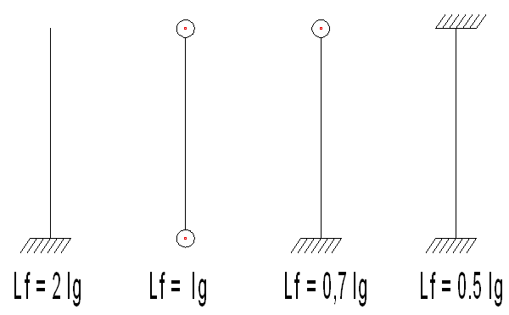
Kc,y Coef de flambement
 |  |  | formule
LF axe fort | mm | 5500 | Pièce rectangulaire ou carrée
LF axe faible | mm | 2750 |  | I max | 88733333.3 | i min | 63.51 | lambda | 86.60 | lambda rel | 1.5061 | ky | 1.7548039311 | kcy | 0.3766006371
h | mm | 220 |  | I min | 18333333.3 | i max | 28.87 | lambda | 95.26 | lambda rel | 1.6567 | ky | 2.0080454831 | kcy | 0.31819503805
b | mm | 100 |  | I cylindre | 397607820.22 | i | 75.00 | lambda | 93.33 | lambda rel | 1.6232 | ky | 1.9496606001 | kcy | 0.33006545517
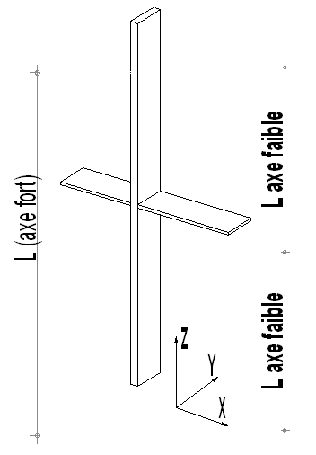
LF | mm | 7000 | Pièce cylindrique
diamétre | mm | 300
BM ou LC | 1 ou 2 | 1 | si BM, 1 si LC, 2 |  |  |  |  |  |  |  | Bc | 0.2
E0.05 | N/mm² | 6700
fc,0,k | N/mm² | 20 |  |  |  |  |  |  |  |  |  | 1 | Poteau rectangulaire ou carré |  |  | 0.31819503805 | 1.5061 | AXE FAIBLE
Kc,y mini |  | 0.32 |  |  |  |  |  |  |  |  |  | 0.31819503805 | Poteau Cylindrique |  |  | 0.33006545517 | 1.6232
 |  |  |  |  |  |  |  |  |  |  |  | 1.5061157686

Kc,y AXE FORT |  | 0.38
Kc,y AXE FAIBLE |  | 0.32
Valeur de lrel |  | 1.51 | AXE FAIBLE
Elancement l = Lf / i = |  | 95

exemple
Données |  | RETOUR MENU
Résultats |  | RETOUR COMPRESSION
 |  | RETOUR COMPRESSION + FLEXION

0 | 1
0.05 | 1
0.1 | 1
0.15 | 1
0.2 | 1
0.25 | 1
0.3 | 1
0.35 | 1
0.4 | 1
0.45 | 1
0.5 | 1
0.55 | 1
0.6 | 1
0.65 | 1
0.7 | 1
0.75 | 0.9975
0.8 | 0.96
0.85 | 0.9225
0.9 | 0.885
0.95 | 0.8475
1 | 0.81
1.05 | 0.7725
1.1 | 0.735
1.15 | 0.6975
1.2 | 0.66
1.25 | 0.6225
1.3 | 0.585
1.35 | 0.5475
1.4 | 0.51
1.45 | 0.47562425684
1.5 | 0.44444444444
1.55 | 0.41623309053
1.6 | 0.390625
1.65 | 0.36730945822
1.7 | 0.34602076125
1.75 | 0.32653061224
1.8 | 0.30864197531
1.85 | 0.29218407597
1.9 | 0.27700831025
1.95 | 0.26298487837
2 | 0.25
2.05 | 0.23795359905
2.1 | 0.22675736961
2.15 | 0.21633315306
2.2 | 0.20661157025
2.25 | 0.1975308642
2.3 | 0.18903591682
2.35 | 0.18107741059
2.4 | 0.17361111111
2.45 | 0.16659725115
...

6
VERIFICATION DES SECTIONS AU FENDAGE |  |  |  |  |  | Données
 |  |  |  |  |  | Résultats
F90,Rk Valeur caractéristique de la capacité au fendage en N |  |  |  |  |  |  | w | 1 | w plaque | 0.1995262315
Wpl | 1 |  | Largeur de la plaque métallique d'assemblage // aux fibres du bois. Si pas de plaque mettre 1 |  |  |  |  |  | racine | 14.142135624
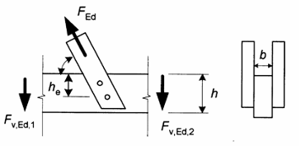
he | 100 | mm | Hauteur efficace
h | 200 | mm | Hauteur totale de la poutre
b | 63 | mm | Largeur bois |  |  | RETOUR MENU

F90,Rk | 12.47 | kN
kmod | 1.1
gM | 1.3
F90,Rd | 10.55 | kN

Taux de travail
Fv,d | 2.30 | kN |  | 2 | 21.8%
Effort tranchant au niveau de l'assemblage
 |  |  |  | 11
 |  |  |  | (N)

7
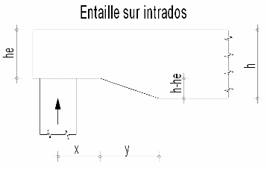
Kv entailles poutres |  |  |  | haut | 8.1112698372
Kn | 5 |  | rappel : Kn = 5 BM ; Kn = 6.5 LC; LVL = 4.5 | bas | 11.090279166
h | 200 | mm | Hauteur totale de la poutre
he | 150 | mm | Hauteur efficace
y | 200 | mm | Lg horizontale d'entaille ( y schéma)
x | 100 | mm | Distance de l'angle au point d'appui ( x schéma)

Kv | 0.73

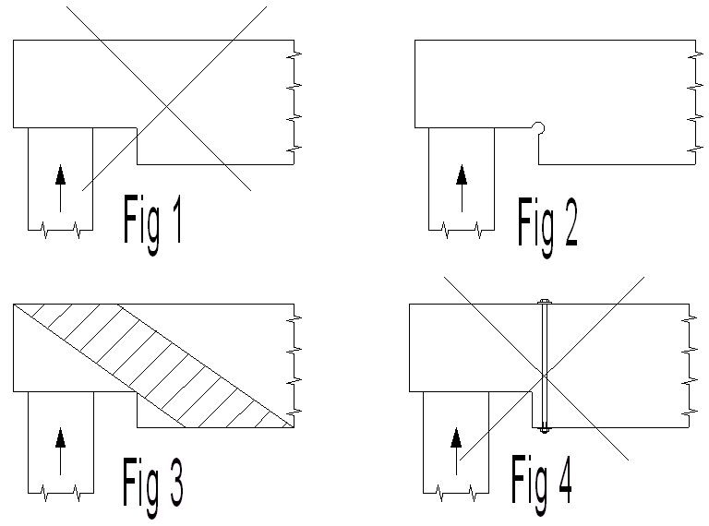

 | RETOUR MENU

 | RETOUR CISAILLEMENT

8
Poutres à simple décroissance
Poutres IV ou courbes coefficient : km,a kl Kr kp
angle a | 15 | degré | angle de décroissance |  | angle rd | 0.26179939167 |  |  |  | 5 | 10 | 15 | 20 | 25 | 30
fm,d | 22.00 | Mpa | résistance de calcul en flexion |  | tan | 0.26794919658
fv,d | 2.30 | MPa | résistance de calcul au cisaillement |  | tan² | 0.071796771946
ft,90,d | 1.00 | MPa | résistance de calcul traction transversale |  | bas1 | 12.678097079
fc,90,d | 19.08 | MPa | résistance de calcul en compression transversale |  | bas2 | 2.4949118075
km,a | 0.257 |  | face tendue |  | bas3 | 3.9195242698
km,a | 0.505 |  | face comprimée |  | bas4 | 0.0068532797125 |  | r | 29.55

Poutres à double décroissance ou courbes
 |  |  |  | nota : si poutre droite, porter r int = 100 |  |  |  | hap/r | 0.085
h ap | 2.5 | m | hauteur poutre au faîtage |  |  |  |  | (hap/r)^2 | 0.007 | (hap/r)^3 | 0.001
aap | 12 | degré | angle d'inclinaison au faîtage |  |  |  |  | a | 0.209 | 0.087 | 0.175 | 0.262 | 0.349 | 0.436 | 0.524
r int | 28.3 | m | rayon intérieur |  |  |  | -14.420795708 | k1 | 1.542 | 1.164 | 1.415 | 1.763 | 2.225 | 2.827 | 3.608
t, ep lamelle | 0.045 | m | ep lamelle |  |  |  |  | k2 | -1.350 | -0.350 | -1.061 | -1.794 | -2.562 | -3.380 | -4.269
kl | 1.442 |  |  |  |  |  |  | k3 | 2.012 | 1.266 | 1.821 | 2.264 | 2.588 | 2.774 | 2.792
kr | 1.000 |  |  |  |  |  |  | k4 | 0.271 | 0.046 | 0.187 | 0.431 | 0.795 | 1.305 | 2.000
kp | 0.049 |  | Kr s'applique aux poutres courbes - Si poutre à double décroissance, kr = 1. |  |  |  |  | k5 | 0.043 | 0.017 | 0.035 | 0.054 | 0.073 | 0.093 | 0.115
 |  |  |  |  |  |  |  | k6 | 0.049 | 0.139 | 0.066 | 0.035 | 0.048 | 0.116 | 0.251
RETOUR MENU |  |  |  | Données |  |  |  | k7 | 0.266 | 0.153 | 0.246 | 0.276 | 0.234 | 0.109 | -0.121
 |  |  |  | Résultats |  |  |  | rin/t | 628.9 | 628.9 | 628.9 | 628.9 | 628.9 | 628.9 | 628.9
0 | 1 | 1.1638171667 | 1.4147502753 | 1.7628314259 | 2.2249197176 | 2.8270220144
0.05 | 1.019 | 1.1494935735 | 1.3662953077 | 1.6788655052 | 2.1034001126 | 2.665097782
0.1 | 1.041 | 1.1415366877 | 1.3270852634 | 1.6065424875 | 1.9954149078 | 2.5180235396
0.15 | 1.066 | 1.1399809535 | 1.2972600526 | 1.5461854582 | 1.9015602378 | 2.3867777801
0.2 | 1.094 | 1.144860815 | 1.2769595858 | 1.4981175027 | 1.8224322371 | 2.2723389962
0.25 | 1.125 | 1.1562107165 | 1.2663237735 | 1.4626617065 | 1.7586270402 | 2.1756856807
0.3 | 1.159 | 1.1740651021 | 1.2654925259 | 1.4401411552 | 1.7107407815 | 2.0977963262
0.35 | 1.196 | 1.198458416 | 1.2746057536 | 1.430878934 | 1.6793695955 | 2.0396494256
0.4 | 1.23 | 1.2294251025 | 1.293803367 | 1.4351981286 | 1.6651096168 | 2.0022234715
0.45 | 1.27 | 1.2669996057 | 1.3232252765 | 1.4534218244 | 1.6685569798 | 1.9864969567
0.5 | 1.31 | 1.3112163699 | 1.3630113925 | 1.4858731068 | 1.690307819 | 1.993448374
RETOUR POUTRES IV 1 PENTE
RETOUR POUTRES IV 2 PENTES |  |  |  |  |  |  | 0.00 |  | 1.54 | 1.16 | 1.41 | 1.76 | 2.22 | 2.83 | 3.61
 |  |  |  |  |  |  | 0.05 |  | 1.48 | 1.15 | 1.37 | 1.68 | 2.10 | 2.67 | 3.40
 |  |  |  |  |  |  | 0.10 |  | 1.43 | 1.14 | 1.33 | 1.61 | 2.00 | 2.52 | 3.21
 |  |  |  |  |  |  | 0.15 |  | 1.39 | 1.14 | 1.30 | 1.55 | 1.90 | 2.39 | 3.04
 |  |  |  |  |  |  | 0.20 |  | 1.35 | 1.14 | 1.28 | 1.50 | 1.82 | 2.27 | 2.88
 |  |  |  |  |  |  | 0.25 |  | 1.33 | 1.16 | 1.27 | 1.46 | 1.76 | 2.18 | 2.75
 |  |  |  |  |  |  | 0.30 |  | 1.32 | 1.17 | 1.27 | 1.44 | 1.71 | 2.10 | 2.63
 |  |  |  |  |  |  | 0.35 |  | 1.33 | 1.20 | 1.27 | 1.43 | 1.68 | 2.04 | 2.54
 |  |  |  |  |  |  | 0.40 |  | 1.23 | 1.23 | 1.29 | 1.44 | 1.67 | 2.00 | 2.48
 |  |  |  |  |  |  | 0.45 |  | 1.27 | 1.27 | 1.32 | 1.45 | 1.67 | 1.99 | 2.43
 |  |  |  |  |  |  | 0.50 |  | 1.31 | 1.31 | 1.36 | 1.49 | 1.69 | 1.99 | 2.42

 |  |  |  |  |  |  | 0.00 |  | 0.04 | 0.0175 | 0.035 | 0.054 | 0.073 | 0.093 | 0.115
 |  |  |  |  |  |  | 0.05 |  | 0.05 | 0.0248 | 0.039 | 0.056 | 0.076 | 0.099 | 0.128
 |  |  |  |  |  |  | 0.10 |  | 0.05 | 0.0329 | 0.044 | 0.060 | 0.080 | 0.106 | 0.139
 |  |  |  |  |  |  | 0.15 |  | 0.06 | 0.0417 | 0.051 | 0.065 | 0.085 | 0.113 | 0.150
 |  |  |  |  |  |  | 0.20 |  | 0.06 | 0.0514 | 0.058 | 0.072 | 0.092 | 0.121 | 0.161
 |  |  |  |  |  |  | 0.25 |  | 0.06 | 0.0617 | 0.067 | 0.079 | 0.100 | 0.129 | 0.171
 |  |  |  |  |  |  | 0.30 |  | 0.07 | 0.0729 | 0.077 | 0.089 | 0.108 | 0.138 | 0.180
 |  |  |  |  |  |  | 0.35 |  | 0.08 | 0.0848 | 0.089 | 0.100 | 0.118 | 0.147 | 0.188
 |  |  |  |  |  |  | 0.40 |  | 0.10 | 0.0975 | 0.101 | 0.112 | 0.130 | 0.157 | 0.196
0 | 0 | 0.017497732705 | 0.035265396141 | 0.053589838485 | 0.072794046851 | 0.093261531628
0.05 | 0.0125 | 0.024813910373 | 0.039197533731 | 0.05601599468 | 0.075804042783 | 0.099329712317
0.1 | 0.025 | 0.032895633684 | 0.044359280537 | 0.059819682 | 0.079986239545 | 0.10594526678
0.15 | 0.0375 | 0.041742902637 | 0.050750636558 | 0.065000900447 | 0.085340637139 | 0.11310819501
0.2 | 0.05 | 0.051355717232 | 0.058371601793 | 0.07155965002 | 0.091867235564 | 0.120818497
0.25 | 0.0617 | 0.061734077469 | 0.067222176244 | 0.07949593072 | 0.099566034821 | 0.12907617277
0.3 | 0.0729 | 0.072877983348 | 0.077302359909 | 0.088809742545 | 0.10843703491 | 0.13788122231
0.35 | 0.0848 | 0.084787434869 | 0.088612152789 | 0.099501085496 | 0.11848023583 | 0.14723364562
0.4 | 0.0975 | 0.097462432033 | 0.10115155488 | 0.11156995957 | 0.12969563758 | 0.15713344269
0.45 | 0.11091 | 0.11090297484 | 0.11492056619 | 0.12501636478 | 0.14208324016 | 0.16758061354
0.5 | 0.1251 | 0.12510906329 | 0.12991918672 | 0.13984030111 | 0.15564304357 | 0.17857515816
 |  |  |  |  |  |  | 0.45 |  | 0.11 | 0.1109 | 0.115 | 0.125 | 0.142 | 0.168 | 0.204
 |  |  |  |  |  |  | 0.50 |  | 0.13 | 0.1251 | 0.130 | 0.140 | 0.156 | 0.179 | 0.211

9
POSITIONNEMENT
Choisir le type de tige
Choisir le ø de la tige |  | 20 |  | mm |  |  |  |  |  |  |  |  | ø boulon |  | 20 |  | mm
Indiquer l'angle a par rapport |  | PIECE 1 | PIECE 2 |  |  |  |  |  |  |  |  |  |  |  | PIECE 1 | PIECE 2
au fil du bois |  | 0 | 90 | degré |  |  |  |  |  |  |  |  | Angle a (/ fil du bois) |  | 0 | 90 | degré
a1 |  | 100 | 80 | mm |  |  |  |  |  |  |  |  | a1 |  | 100 | 80 | mm
a2 |  | 80 | 80 | mm |  |  |  |  | angle | 0 | 1.5707963268 |  | a2 |  | 80 | 80 | mm
a3t | 90°<α<-90° | 140 | 140 | mm |  |  |  |  | angle |  |  |  | a3t | 90°<α<-90° | 140 | 140 | mm
a3c | 90°<α<150° | 80 | 140 | mm |  |  |  |  |  |  |  |  | a3c | 90°<α<150° | 80 | 140 | mm
a3c | 150°<α<210° | 80 | 80 | mm |  |  |  |  |  |  |  |  | a3c | 150°<α<210° | 80 | 80 | mm
a3c | 210°<α<270° | 80 | 140 | mm |  |  |  |  |  |  |  |  | a3c | 210°<α<270° | 80 | 140 | mm
a4t | 0°<α<180° | 60 | 80 | mm |  |  |  |  |  |  |  |  | a4t | 0°<α<180° | 60 | 80 | mm
a4c |  | 60 | 60 | mm |  |  |  |  |  |  |  |  | a4c |  | 60 | 60 | mm

NOMBRE EFFICACE |  |  |  |  |  | 0 |  |  |  |  |  |  | ø broche |  | 20 |  | mm
ø boulons/broches de l'assemblage |  |  | 16
PIECE 1 |  | PIECE 2 |  |  | Données |  |  |  |  |  |  | 1 |  |  | PIECE 1 | PIECE 2
a1 réel (mm) | 100 | a1 réel (mm) | 100 |  | Résultats |  |  |  |  |  |  | BOULONS | Angle a |  | 0 | 90 | degré
COURONNE DE BOULONS
Angle effort / fil | 0 | Angle effort / fil | 0 |  | RETOUR MENU |  |  |  |  |  |  | BROCHES | a1 |  | 100 | 60 | mm
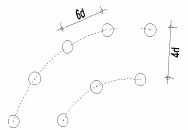
Compléter ci-dessous, une file c'est un alignementde boulons // fil du bois |  |  |  |  |  |  |  |  |  |  |  |  | a2 |  | 60 | 60 | mm
nb files à 5 boulons | 0 | nb files à 5 boulons | 0 |  |  |  |  |  |  |  |  |  | a3t | 90°<α<-90° | 140 | 140 | mm
nb files à 4 boulons | 0 | nb files à 4 boulons | 0 |  | Nombre efficace de boulons |  | 0 | 0 |  |  |  |  | a3c | 90°<α<150° | 60 | 140 | mm
nb files à 3 boulons | 0 | nb files à 3 boulons | 0 |  | nef |  | 0 | 0 |  |  |  |  | a3c | 150°<α<210° | 60 | 60 | mm
nb files à 2 boulons | 2 | nb files à 2 boulons | 2 |  | 3.11 |  | 0 | 0 |  |  |  |  | a3c | 210°<α<270° | 60 | 140 | mm
nb de boulons isolés | 0 | nb de boulons isolés | 0 |  |  |  | 3.1077148141 | 3.1077148141 |  |  |  |  | a4t | 0°<α<180° | 60 | 80 | mm
Total | 4 | Total | 4 |  |  |  | 0 | 0 |  |  |  |  | a4c |  | 60 | 60 | mm
 |  |  |  |  |  |  | 3.1077148141 | 3.1077148141
 |  |  |  |  |  |  | 4 | 4
 |  |  |  |  |  |  | 3.1077148141 | 3.1077148141

10
Entrer les données dans la partie grise
ASSEMBLAGES PAR BOULONS OU PAR BROCHES BOIS / BOIS |  |  |  |  |  |  |  | 1
DONNEES | Essence : Résineux ou feuillus |  | R |  | RETOUR MENU |  |  | Résineux | R
 | Masse volumique rk du bois | rk | 340 |  |  |  |  | Feuillus | F
 | Ep bois t1 (- forte ep ou pièce latérale) | t1 | 80 | mm
 | Ep bois t2 (+ forte ep ou pièce centrale) | t2 | 80 | mm |  |  |  |  | 2 |  | kg/m3
 | Angle effort / fil du bois par rapport à t1 | a t1 | 0 | en degré |  |  |  | C18 (320 kg/m3) | 320 | C18 | 320
 | Angle effort / fil du bois par rapport à t2 | a t2 | 90 | en degré |  |  |  | C22 (340 kg/m3) | 340 | C22 | 340
 | Diamétre du boulon | d | 8 | mm |  |  |  | C24 (350 kg/m3) | 350 | C30 | 380
 | Coefficient Kmod | Kmod | 1.1 |  |  |  |  | C30 (380 kg/m3) | 380 | GL24 | 380
 | Résistance caractéristique du boulon | fuk | 600 | Mpa | … selon classe de résistance |  |  | GL24 (380 kg/m3) | 380 | GL28 | 410
 | Portance locale bois sur t1 | fh1k | 25.65 | Mpa |  |  |  | GL28 (410 kg/m3) | 410 | D30 | 530
 | Portance locale bois sur t2 | fh2k | 17.45 | Mpa |  |  |  | D30 (530 kg/m3) | 530 | D35 | 560
 | Rapport fh2 / fh1 | b | 0.68 |  |  |  |  | D35 (560 kg/m3) | 560 | Pin maritime | 430
 | Moment plastique du boulon | Myk | 40115 | N.mm |  |  |  | Pin maritime (430 kg/m3) | 430 | Pin sylvestre | 450
RESULTATS Rk | Simple cisaillement MODE 1 | a | 16416 | N |  |  |  | Pin sylvestre (450 kg/m3) | 450 | Sapin | 370 | k90 | 1.47
 | Simple cisaillement MODE 1 | b | 11167 | N |  |  |  | Sapin (370 kg/m3) | 370 | Epicéa | 370 |  |  | sin² | cos²
 | Simple cisaillement MODE 1 | c | 5681 | N |  |  |  | Epicéa (370 kg/m3) | 370 | Douglas | 460 | a t1 | 0 | 0.00 | 1.00
 | Simple cisaillement MODE 2 | d | 5811 | N | Simple cisaillement |  |  | Douglas (460 kg/m3) | 460 | Chêne | 570 | a t2 | 1.5707963268 | 1.00 | 0.00
 | Simple cisaillement MODE 2 | e | 4696 | N | Rk | Rd |  | Chêne (570 kg/m3) | 570 | CP | 500 | fh0k | 25.6496
 | Simple cisaillement MODE 3 | f | 4199 | N | 4199 | 3553 |  | CP (500 kg/m3) |  |  |  | ka | 1
 | Double cisaillement MODE 1 | g | 16416 | N | ATTENTION, VALEUR POUR 1 PLAN CISAILLE
 | Double cisaillement MODE 1 | h | 5584 | N | Double cisaillement |  |  |  |  |  |  | fh1k | 25.6496
 | Double cisaillement MODE 2 | j | 5811 | N | Rk | Rd |  |  |  |  |  | fh2k | 17.448707483
 | Double cisaillement MODE 3 | k | 4199 | N | 4199 | 3553
 |  |  |  |  |  |  |  |  |  |  |  | t2/t1 | 1 |  |  |  | 90
 |  |  |  |  |  |  |  |  |  |  |  | (t2/t1)² | 1
 |  |  |  |  |  |  | 90 |  |  |  |  |  |  |  |  |  | 18 |  |  |  | Coef de passage
 |  |  |  |  |  |  |  |  |  |  |  | racine c | 0.58154295382 |  |  | 40 | 1.04 | 1.17 | 1.125 | #REF! | ø16 | 0.85
 |  |  |  |  |  |  |  |  |  |  |  | racine d | 0.90366764599 |  |  | 50 | 1.09 | 1.29 | 1.1834862385 | #REF! | ø18 | 1.00
 |  |  |  |  |  |  |  |  |  |  |  | racine e | 0.64311929736 |  |  | 60 | 1.12 | 1.31 | 1.1696428571 | #REF! | ø20 | 1.10
 |  |  |  |  |  |  |  |  |  |  |  | racine f | 0.89984254133 |  |  | 70 | 1.16 | 1.34 | 1.1551724138 | #REF! | ø22 | 1.15
 |  |  |  |  |  |  |  |  |  |  |  | racine f' | 4057.4532572 |  |  | 80 | 1.21 |  | 0 | #REF!
 |  |  |  |  |  |  |  |  |  |  |  |  |  |  |  | 90 | 1.27 |  | 0 | #REF! | Coef de passage
 |  |  |  |  |  |  |  |  |  |  |  |  |  |  |  | 100 | 1.33 | 1.51 | 1.1353383459 | #REF! | C18 | 0.90
...

11
ASSEMBLAGES PAR BOULONS OU PAR BROCHES BOIS / CP ou OSB
DONNEES | Résineux "R" Feuillus "F" | R, F | R | Indiquer la lettre R, F | RETOUR MENU
 | OSB "O" CP"P" | O,P | O | Indiquer la lettre O, P
Entrer les données dans la partie grise
 | Masse volumique rk du BM | rk BM | 340 | daN/m3
 | Masse volumique rk du CP,inutile pour OSB | rk CP | 500 | daN/m3
 | Epaisseur CP ou OSB t1 | t1 | 9 | mm
 | Epaisseur bois t2 | t2 | 145 | mm
 | Angle effort / fil du bois par rapport à t2 | a t2 | 90 | en degré
 | Diamétre du boulon | d | 1.5 | mm
 | Coefficient Kmod | Kmod | 1.1
 | Résistance caractéristique du boulon | fuk | 800 | Mpa | … selon classe de résistance
 | Portance locale CP ou OSB sur t1 | fh1k | 61 | Mpa
 | Portance locale bois sur t2 | fh2k | 20 | Mpa
 | Rapport fh2 / fh1 | b | 0.33
 | Moment plastique du boulon | Myk | 689 | N.mm
RESULTATS Rk | Simple cisaillement MODE 1 | a | 821 | N
 | Simple cisaillement MODE 1 | b | 4352 | N
...

12
Entrer les données dans la partie grise
ASSEMBLAGES PAR BOULONS OU PAR BROCHES - BOIS OU CP / ACIER (SIMPLE CISAILLEMENT)
DONNEES | Résineux "R" Feuillus "F" Contreplaqué "C" | R, F ,C | R | Indiquer la lettre R, F, C
 | Masse volumique rk du bois ou du CP | rk | 380 | daN/m3
 | Epaisseur bois t1 | t1 | 180 | mm
 | Epaisseur plaque métallique t | t | 10 | mm
 | Angle effort / fil du bois par rapport à t1 | a t1 | 0 | en degré
 | Diamétre du boulon | d | 16 | mm
 | Coef Kmod (selon classe de service) | Kmod | 1.1
 | Résistance caractéristique du boulon | fuk | 600 | Mpa | … selon classe de résistance
 | Portance locale bois sur t1 | fh1k | 26.17 | Mpa
 | Rapport ep plaque / d boulon | t/d | 0.63 | Mpa
 | Moment plastique du boulon | Myk | 243212 | N.mm
RESULTATS | t<0.5d, rupture mode 1 (*) | a | 30153 | N
 | t<0.5d, rupture mode 2 (*) | b | 16414 | N
 | t>d, rupture mode 2 (*) | c | 33118 | N
 | t>d, rupture mode 3 (*) | d | 23212 | N
 | t>d, rupture mode 1 (*) | e | 82920 | N
...

13
Entrer les données dans la partie grise
ASSEMBLAGES BOULONS OU BROCHES - ACIER Plaque centrale / BOIS OU CP (2X CISAILLEMENT)
DONNEES | Résineux "R" Feuillus "F" Contreplaqué "C" | R, F ,C | R | Indiquer la lettre R, F, C
 | Masse volumique rk du bois ou du CP | rk | 400 | daN/m3
 | Epaisseur bois t1 | t1 | 50 | mm
 | Angle effort / fil du bois par rapport à t1 | a t1 | 45 | en degré
 | Diamétre du boulon | d | 16 | mm
 | Coef Kmod (selon classe de service) | Kmod | 0.9
 | Résistance caractéristique du boulon | fuk | 600 | Mpa | … selon classe de résistance
 | Portance locale bois sur t1 | fh1k | 21.3 | Mpa
 | Moment plastique du boulon | Myk | 243212 | N.mm
RESULTATS | rupture mode 1 (*) | f | 17021 | N
 | rupture mode 2 (*) | g | 13155 | N
 | rupture mode 3 (*) | h | 20928 | N
 | Rk à retenir | Rd | 13155 | N
 | Rd à retenir (*) | Rd | 9107 | N

(*) | Les coefs Kmod et gM sont pris en compte
...

14
ASSEMBLAGES BOULONS OU BROCHES [ACIER Plaques latérales / BOIS] (2X CISAILLEMENT)
DONNEES | Résineux "R" Feuillus "F" Contreplaqué "C" | R, F ,C | R | Indiquer la lettre R, F, C
 | Masse volumique rk du bois ou du CP | rk | 600 | daN/m3
Entrer les données dans la partie grise
 | Epaisseur bois t2 pièce centrale | t2 | 100 | mm
 | Epaisseur plaque métallique t | t | 5 | mm
 | Angle effort / fil du bois par rapport à t2 | a t2 | 45 | en degré
 | Diamétre du boulon | d | 14 | mm
 | Coef Kmod (selon classe de service) | Kmod | 1.1
 | Résistance caractéristique du boulon | fuk | 600 | Mpa | … selon classe de résistance
 | Portance locale bois sur t2 | fh2k | 33.06 | Mpa
 | Rapport ep plaque / d boulon | t/d | 0.36 | Mpa
 | Moment plastique du boulon | Myk | 171872 | N.mm
RESULTATS | t<0.5d, rupture mode 1 (*) | j | 23139 | N
 | t<0.5d, rupture mode 3 (*) | k | 14505 | N
 | t>d, rupture mode 1 (*) | l | 23139 | N
 | t>d, rupture mode 3 (*) | m | 20513 | N
 | 0,5d < t < d, mini rupture mode 1,2 ou 3 (*) |  | 12788 | N
 | Rk à retenir | Rd | 14505 | N
...

18
ASSEMBLAGES PAR POINTES CYLINDRIQUES BOIS / CP
DONNEES | Contre plaqué "C" OSB "B" | C ou B | B | Indiquer la lettre C, B | RETOUR MENU
Entrer les données dans la partie grise
 | Perçage avant-trous (O, oui ; N, non) | O ou N | N | Indiquer la lettre O, N
 | Pointes cylindriques "L", pointes carrées "C" | L ou C | L | Indiquer la lettre L,C
 | Masse volumique rk du panneau | rk panneau | 600 | daN/m3
 | Masse volumique rk du bois | rk bois | 450 | daN/m3
 | Ep t1 Panneau (X1 cis. : ep sous tête ; X2 cis. : enfoncement fin) | t1 | 15 | mm | t minimum (ep bois) pour clouage | 32.0625
 | Ep t2 (X1 cis. : enfoncement, X2 cis. : ep pièce centrale) | t2 | 40 | mm | sans avant trou
 | Enfoncement de la pointe (pour calcul arrachement) | l | 40 | mm | l mini = 12d pointes lisses, 8d autres pointes
 | Diamétre de la pointe ( ≤ à 8 mm) | d | 4.5 | mm
 | Coefficient Kmod | Kmod | 0.9
 | Portance locale bois sur t1 | fh1k | 30 | Mpa
 | Portance locale bois sur t2 | fh2k | 23 | Mpa
 | Rapport fh2 / fh1 | b | 0.79
...

19
Entrer les données dans la partie grise
ASSEMBLAGES PAR POINTES - BOIS / ACIER (SIMPLE CISAILLEMENT)
DONNEES | Résineux "R" Feuillus "F" | R, F | R | Indiquer la lettre R, F
 | Masse volumique rk du bois | rk | 450 | daN/m3
 | Enfoncement dans le bois | t1 | 80 | mm
 | Epaisseur plaque métallique t (<0,5 d) | t | 10 | mm
 | Angle effort / fil du bois par rapport à t1 | a t1 | 0 | en degré
 | Diamétre de la pointe | d | 6 | mm
 | Coef Kmod (selon classe de service) | Kmod | 1.1
 | Résistance caractéristique de la pointe | fuk | 600 | Mpa | … selon classe de résistance
 | Portance locale bois sur t1 | fh1k | 34.69 | Mpa
 | Rapport ep plaque / d boulon | t/d | 1.67 | Mpa
 | Moment plastique de la pointe | Myk | 18987 | N.mm
RESULTATS Rk | t<0.5d, rupture mode 1 (*) | a | 6660 | N
 | t<0.5d, rupture mode 2 (*) | b | 3233 | N
 | t>d, rupture mode 2 (*) | c | 7230 | N
 | t>d, rupture mode 3 (*) | d | 4572 | N
 | t>d, rupture mode 1 (*) | e | 16649 | N
...

20
Entrer les données dans la partie grise
ARRACHEMENT VIS
DONNEES | Diamètre du tire-fonds | d | 6 | mm | RETOUR MENU
 | Enfoncement fileté du tire-fonds du côté de la pointe | l | 70 | mm | profondeur d'enfoncement mini (6ø) | 36
Entrer les données dans la partie grise
 | Masse volumique rk du bois | rk | 340 | daN/m3
 | Angle vis par rapport au fil du bois (généralement 90°) | a | 90
 | nb de tirefonds sollicités axialement dans l'assemblage | nb | 2
 | Coefficient Kmod | Kmod | 1.1 | mm
 | Arrachement Rk sur un tire-fonds |  | 4634 | N | Les coefs Kmod et gM sont pris en compte
 | Nb efficace de tirefonds dans l'assemblage |  | 1.87
nouvelles régles
 | Arrachement Rd sur un tire-fonds |  | 7316 | N
 |  |  |  | a1 | 42
 |  |  |  | a2 | 30
 |  |  |  | a3 | 60
 |  |  |  | a4 | 24
 | CISAILLEMENT
 | Pour les tire-fonds d’un ø < à 6mm, on applique les mêmes règles que pour les pointes.
 | Pour les tire-fonds d’un ø > à 6mm, on applique les mêmes règles que pour les boulons
...

21
ø ANNEAU | dc | 48 | mm
Angle a |  | 0 | degré
a1 |  | 96 | mm
a2 |  | 58 | mm
a3t | 90°<α<-90° | 72 | mm
a3c | 90°<α<150° | 19 | mm
 | 150°<α<210° | 58 | mm
 | 210°<α<270° | 19 | mm
a4t | 0°<α<180° | 29 | mm
a4c |  | 29 | mm
ka1, facteur de réduction de a1 (choix entre 0,5 et 1) |  |  | 1
Choisir un nouvel a1, a2 s'ajustera automatiquement
kR,red, facteur de réduction la résistance |  |  | 1
a1 définitif (prise en compte de ka1) |  | 96 | mm
...
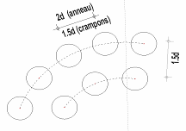
ø ANNEAU | dc | 48 | mm
 |  | Type C1 à C9 | Type C10, C11 |  | Quinconce |  | Données
ø CRAMPON |  | 75 | 95 | mm | a1 mini | a2 mini | Résultats
Angle a |  | 22 | 45 | degré | 125 | 114
a1 |  | 111 | 168 | mm | a1 réduit | a2 réduit
a2 |  | 90 | 114 | mm | 100 | 68
Les assembleurs sont ils // au fil du bois ?
a3t | 90°<α<-90° | 150 | 190 | mm
a3c | 90°<α<150° | 84 | 145 | mm
 | 150°<α<210° | 90 | 114 | mm
 | 210°<α<270° | 84 | 145 | mm | a1 | 62
a4t | 0°<α<180° | 51 | 70 | mm | 124 | 62
a4c |  | 45 | 57 | mm | assembleurs non //

COURONNE D'ANNEAUX OU DE CRAMPONS
RETOUR MENU
...

22
...
Entrer les données dans la partie grise
ASSEMBLAGES PAR BOULONS OU PAR BROCHES BOIS / BOIS
DONNEES | Résineux "R" Feuillus "F" | R, F | R | Indiquer la lettre R, F | RETOUR MENU
 | Masse volumique rk du bois | rk | 360 | daN/m3
 | Ep bois t1 (- forte ep ou pièce latérale) | t1 | 85 | mm
 | Ep bois t2 (+ forte ep ou pièce centrale) | t2 | 85 | mm
 | Angle effort / fil du bois par rapport à t1 | a t1 | 5 | en degré
 | Angle effort / fil du bois par rapport à t2 | a t2 | 5 | en degré
 | Diamétre du boulon | d | #REF! | mm
 | Distance a1 (compris entre 4d et 7d) | a1 | #REF! | mm
 | Coefficient Kmod | Kmod | 1.00
 | Résistance caractéristique du boulon | fuk | 360 | Mpa | … selon classe de résistance
 | Portance locale bois sur t1 | fh1k | #REF! | Mpa
 | Portance locale bois sur t2 | fh2k | #REF! | Mpa
 | Rapport fh2 / fh1 | b | #REF!
 | Moment plastique du boulon | Myk | #REF! | N.mm
RESULTATS | Simple cisaillement MODE 1 | a | #REF! | N | Rd à retenir simple cisaillement
...

24
Entrer les données dans la partie grise
ASSEMBLAGES PAR CRAMPONS BOIS / METAL
DONNEES | Diamétre ou côté du crampon | dc | 95 | mm
 | Diamétre du boulon d'assemblage | db | 16 | mm
 | Pénétration des dents, hauteur du crampon | he | 20 | mm
 | Type crampons (C1 à C9) (taper X) (C10, C11) (taper Y) | X ou Y | X | Lettre X ou Y
 | Masse volumique rk du bois | rk | 370 | daN/m3
 | Ep bois (>à 2,25he) | t1 | 45 | mm | 45 | mm minimum
 | Coefficient Kmod | Kmod | 0.9
 | Contribution du boulon Fv,Rk pour un plan de cisaillement | (Excel) | 1440 | N
 | Nombre de crampons dans l'assemblage |  | 4
 | Effet du boulon (calcul excel) Fv,rk à reporter (*) |  | 1500 | N
RESULTATS | Résistance pour un crampon avec effet du boulon | Rk | 11886 | N
 | Résistance pour un crampon avec effet du boulon | Rd | 8229 | N
 | Résistance de l'assemblage Rd |  | 47545 | N
 |  |  | Les coefs Kmod et gM sont pris en compte
...

25
Entrer les données dans la partie grise
ASSEMBLAGES PAR BOULONS OU PAR BROCHES CP / CP
DONNEES | Masse volumique rk du CP | rk CP | 500 | daN/m3 | RETOUR MENU
 | Epaisseur CP t1 | t1 | 100 | mm
 | Epaisseur CP t2 | t2 | 20 | mm
 | Diamétre du boulon | d | 16 | mm
 | Distance a1 (compris entre 4d et 7d) | a1 | 112 | mm
 | Coefficient Kmod | Kmod | 0.9
 | Résistance caractéristique du boulon | fuk | 400 | Mpa | … selon classe de résistance
 | Portance locale CP sur t1 | fh1k | 46 | Mpa
 | Portance locale CP sur t2 | fh2k | 46 | Mpa
 | Rapport fh2 / fh1 | b | 1.00
 | Moment plastique du boulon | Myk | 218453 | N.mm
RESULTATS Rk | Simple cisaillement MODE 1 | a | 73920 | N
 | Simple cisaillement MODE 1 | b | 14784 | N
 | Simple cisaillement MODE 1 | c | 24991 | N
 | Simple cisaillement MODE 2 | d | 29456 | N | Simple cisaillement
...

26
Taux de travail
...

27
RESISTANCE A LA FLEXION
Moment fléchissant (MF) | kN.m | 2.53 | Données
Hauteur poutre (h) | mm | 163 | Résultats
Rappel
Largeur poutre (b) | mm | 63
sm,d | N/mm² | 9.07

fm,k | N.mm² | 30.0 | 9.1 | < | 15.1 | (N/mm²)
kmod |  | 0.8
gM |  | 1.3
fm,d | N/mm² | 18.5 | 9.1 |  | 60%
kh (coef de hauteur) |  | 1.00 | 15.1
kls (effet système) |  | 1.00 | (N/mm²)
Taux de travail
kcrit (déversement latéral) |  | 0.82

Rappel
RETOUR MENU

28
RESISTANCE A LA COMPRESSION AXIALE
Effort Normal (kN) | kN | 9.20 | Données
Hauteur poteau (h) | mm | 175 | Résultats
Rappel
Largeur poteau (b) | mm | 100
sc,0,d | N/mm² | 0.53

fc,0,k | N.mm² | 22.0 | 0.53 | < | 3.72 | (N/mm²)
kmod |  | 1.1
gM |  | 1.3
fc,0,d | N/mm² | 18.6 | 0.53 |  | 14%
kcy | Attention | 0.20 | 3.72
 |  |  | (N/mm²)

Rappel
RETOUR MENU
Taux de travail

29
Rappel
RESISTANCE A LA TRACTION AXIALE
Effort Normal (N) traction | kN | 287.00 | Données
Hauteur poutre (h) | mm | 120 | Résultats
Largeur poutre (b) | mm | 110
st,0,d | N/mm² | 21.74

ft,0,k | N.mm² | 26.0 | 21.7 | < | 22.9 | (N/mm²)
kmod |  | 1.1
gM |  | 1.25
ft,0,d | N/mm² | 22.9 | 21.7 |  | 95%
kh |  | 1.00 | 22.9
 |  |  | (N/mm²)

RETOUR MENU
Taux de travail

Rappel

30
...
0 | 1
0.05 | 1
0.1 | 1
0.15 | 1
0.2 | 1
0.25 | 1
0.3 | 1
0.35 | 1
0.4 | 1
0.45 | 1
0.5 | 1
0.55 | 1
0.6 | 1
0.65 | 1
0.7 | 1
0.75 | 0.9975
0.8 | 0.96
0.85 | 0.9225
0.9 | 0.885
0.95 | 0.8475
1 | 0.81
1.05 | 0.7725
1.1 | 0.735
1.15 | 0.6975
1.2 | 0.66
1.25 | 0.6225
1.3 | 0.585
1.35 | 0.5475
1.4 | 0.51
1.45 | 0.47562425684
1.5 | 0.44444444444
1.55 | 0.41623309053
1.6 | 0.390625
1.65 | 0.36730945822
1.7 | 0.34602076125
1.75 | 0.32653061224
1.8 | 0.30864197531
1.85 | 0.29218407597
1.9 | 0.27700831025
1.95 | 0.26298487837
2 | 0.25
2.05 | 0.23795359905
2.1 | 0.22675736961
2.15 | 0.21633315306
2.2 | 0.20661157025
2.25 | 0.1975308642
2.3 | 0.18903591682
2.35 | 0.18107741059
2.4 | 0.17361111111
2.45 | 0.16659725115
...

31
RESISTANCE AU CISAILLEMENT LONGITUDINAL
Effort tranchant (T) | kN | 133.00 | Données
Hauteur poutre (he) | mm | 1150 | Résultats
Rappel
Largeur poutre (be) | mm | 160
tv,d | N/mm² | 1.08 | RETOUR MENU

fv,k | N.mm² | 2.7 | 1.1 | < | 1.9 | (N/mm²)
kmod |  | 0.9
gM |  | 1.25
fv,d | N/mm² | 1.9 | 1.1 |  | 56%
kv |  | 1.00 | 1.9
 |  |  | (N/mm²)

Taux de travail
Rappel

32
Rappel
RESISTANCE A LA COMPRESSION TRANSVERSALE
Effort à reprendre (F) | kN | 39.15 | Données
largeur en compression (lc) | mm | 141 | Résultats
Longueur en compression (Lc) | mm | 85
sc,90,d | N/mm² | 3.27

fc,90,k | N.mm² | 2.7 | 3.3 | < | 3.4 | (N/mm²)
kmod |  | 0.9
gM |  | 1.25
fc,90,d | N/mm² | 1.9 | 3.3 |  | 96%
kc,90 |  | 1.75 | 3.4
 |  |  | (N/mm²)

Taux de travail
Rappel
RETOUR MENU

33
Rappel
RESISTANCE A LA TRACTION TRANSVERSALE
Effort à reprendre (F) | Kn | 50.00 | Données
largeur de la pièce (b) | mm | 100 | Résultats
...
st,90,d | N/mm² | 5.00 | RETOUR MENU

ft,90,k | N.mm² | 15.0 | 5.0 | < | 8.3 | (N/mm²)
kmod |  | 0.9
gM |  | 1.3
ft,90,d | N/mm² | 10.4 | 5.0 |  | 60%
kh |  | 0.80 | 8.3
 |  |  | (N/mm²)

Taux de travail
Rappel

34
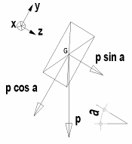
PANNE DEVERSEE
Rappel
RESISTANCE A LA FLEXION OBLIQUE (ou DEVIEE)
Hauteur poutre (h) | mm | 150
Largeur poutre (b) | mm | 80
Moment fléchissant (MF) | kN.m | MF axe fort | MF axe faible
 |  | 0.600 | 0.300 |  |  |  |  | Données
sm,d | N/mm² | sm,y,d axe fort | sm,z,d axe faible |  |  |  |  | Résultats
 |  | 2.00 | 1.87
...
fm,k | N.mm² | 24.0 |  |  |  |  |  |  | (N/mm²)
kmod |  | 0.8 |  |  |  |  |  |  | (N/mm²)
gM |  | 1.3
km |  | 0.7
Taux de travail
kh pour hauteur | selon h | 1.00
 |  |  |  |  | 0.22 |  | 0.22
kls |  | 1.00
kcrit |  | 1.00
Rappel
fm,y,d x coef spécifiques | N/mm² | 14.8 |  | RESULTAT |  | 22%
fm,z,d x coef spécifiques | N/mm² | 14.8
...

35a
- PANNE DEVERSEE FLECHIE ET COMPRIMEE
Rappel
FLEXION + COMPRESSION
Hauteur poutre (h) | mm | 175
Largeur poutre (b) | mm | 63
Moment fléchissant (MF) | kN.m | MF axe fort | MF axe faible |  |  | RETOUR MENU
 |  | 0.300 | 0.000 |  |  |  | Données
sm,d | N/mm² | sm,y,d axe fort | sm,z,d axe faible |  |  |  | Résultats
 |  | 0.93 | 0.00
Effort normal de compression | kN | 31.50
sc,0,d | N/mm² | 2.86 |  |  | (*) Puissance 2 si élancement lrel< 0.3, sinon puissance 1

fc,0,k | N.mm² | 23.0
fm,k | N.mm² | 30.0
kmod |  | 1.1
gM |  | 1.3
kM |  | 0.7
kh pour hauteur | selon h | 1.00
Taux de travail
kh pour largeur | selon h | 1.00 |  | 1.25 |  | 1.26
kls |  | 1.00
Rappel
kcrit |  | 1.00
fm,y,d x coef spécifiques | N/mm² | 25.4 |  |  | 126% | RESULTAT
fm,z,d x coef spécifiques | N/mm² | 25.4
kcy |  | 0.12
fc,0,d x coef spécifiques | N/mm² | 2.3

35
POTEAU COMPRIME ET FLECHI
Rappel
FLEXION + COMPRESSION
Hauteur poutre (h) | mm | 50
Largeur poutre (b) | mm | 1800
Moment fléchissant (MF) | kN.m | MF axe fort |  |  | RETOUR MENU
 |  | 1.20 |  |  |  | Données
sm,d | N/mm² | sm,y,d axe fort |  |  |  | Résultats
 |  | 1.60
Effort normal de compression | kN | 8.64
sc,0,d | N/mm² | 0.10 |  | (*) Puissance 2 si élancement lrel< 0.3, sinon puissance 1

fc,0,k | N.mm² | 19.0 |  |  |  | L'élancement est de | > 0,3
fm,k | N.mm² | 26.0
kmod |  | 1.1
gM |  | 1.3

Taux de travail
kh pour hauteur | selon h | 1.00
 |  |  | 0.19
...
Rappel
kcrit |  | 1.00
fm,y,d x coef spécifiques | N/mm² | 22.0 |  | 19% | RESULTAT

kcy |  | 0.05
fc,0,d x coef spécifiques | N/mm² | 0.8

36
Rappel
FLEXION + TRACTION
Hauteur poutre (h) | mm | 220
Largeur poutre (b) | mm | 160 |  |  | RETOUR MENU
Moment fléchissant (MF) | kN.m | MF axe fort
 |  | 13.400 |  |  |  | Données
sm,d | N/mm² | sm,y,d axe fort |  |  |  | Résultats
 |  | 10.38
Effort normal de traction | kN | 35.00
st,0,d | N/mm² | 0.99

ft,0,k | N.mm² | 20.0
fm,k | N.mm² | 22.0
kmod |  | 1.1
Taux de travail
gM |  | 1.3

kh pour hauteur | selon h | 1.00
 |  |  | 0.62
kls |  | 1.00
kcrit |  | 1.00
fm,y,d x coef spécifiques | N/mm² | 18.6 |  | 62% | RESULTAT

ft,0,d x coef spécifiques | N/mm² | 16.9
Rappel

36a
Rappel
FLEXION (NORMALE OU OBLIQUE) + TRACTION
Hauteur poutre (h) | mm | 175
Largeur poutre (b) | mm | 63 |  |  |  | RETOUR MENU
Moment fléchissant (MF) | kN.m | MF axe fort | MF axe faible
 |  | 1.000 | 0.000 |  |  |  | Données
sm,d | N/mm² | sm,y,d axe fort | sm,z,d axe faible |  |  |  | Résultats
 |  | 3.11 | 0.00
Effort normal de traction | kN | 13.00
st,0,d | N/mm² | 1.18

ft,0,k | N.mm² | 23.0
fm,k | N.mm² | 30.0
kmod |  | 1.1
gM |  | 1.3
kM |  | 0.7
Taux de travail
kh pour hauteur | selon h | 1.06
kh pour largeur | selon b | 1.06 |  | 0.13 |  | 0.16
kls |  | 1.10
kcrit |  | 1.00
fm,y,d x coef spécifiques | N/mm² | 29.6 |  |  | 16% | RESULTAT
fm,z,d x coef spécifiques | N/mm² | 26.9
ft,0,d x coef spécifiques | N/mm² | 20.6
Rappel

37
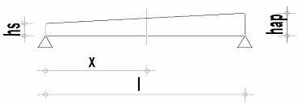
Rappel
RESISTANCE A LA FLEXION POUTRE IV SIMPLE DECROISSANCE
Moment fléchissant (MF) | kN.m | 245.00 |  |  |  |  | Données
Hauteur poutre (h) | mm | 1000 |  |  |  |  | Résultats
Largeur poutre (b) | mm | 100
 |  | sm,(0,a)d
sm,0,d ou sm,a,d | N/mm² | 14.70

fm,k | N.mm² | 22.0
kmod |  | 0.9
gM |  | 1.3
fm,d | N/mm² | 15.2
kh |  | 1.00 | 14.7 | (N/mm²) | 14.7 | (N/mm²)
kls |  | 1.00 | 15.2 | (N/mm²) | 38.1 | (N/mm²)
kcrit |  | 1.00
km,a |  | 0.40 | 97% |  | 39%
Rappel

Taux de travail
RETOUR MENU

39
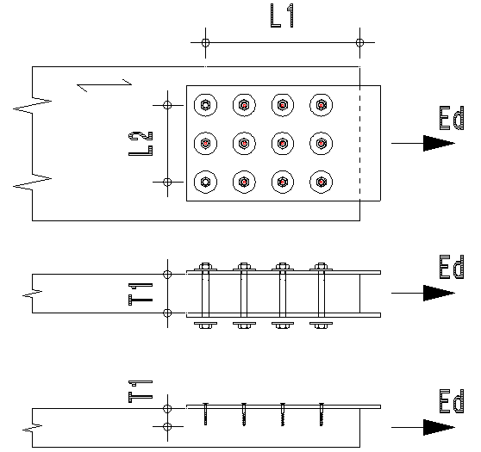
CISAILLEMENT DE BLOC
ø des tiges | mm | 12
My,Rk Moment plastique de la tige | Nmm | 115118
fh,k Portance locale de la tige | N/mm² | 31
L1 | mm | 280
L2 | mm | 100
nb de tiges sur L1 |  | 4
nb de tiges sur L2 |  | 3
T1 |  | 85
Effort Ed | kN | 150.00
Mode de rupture
...
ft,0,k | N.mm² | 22.5 |  | Ed |  | Fbs,Rd
fv,k | N.mm² | 3.8 |  | 150.0 | < | 184.5 | (kN)
kmod |  | 1.1
gM |  | 1.3 |  | 150.0 |  | 81%
Fbs,Rd | kN | 184.48 |  | 184.5
 |  |  | Données | (kN) |  | %
RETOUR MENU |  |  | Résultats
...

40
- PANNE DROITE FLECHIE ET COMPRIMEE
- ARBALETRIER, ARETIER FLECHIS ET COMPRIMES
Rappel
FLEXION + COMPRESSION
Hauteur poutre (h) | mm | 220
Largeur poutre (b) | mm | 100
Moment fléchissant (MF) | kN.m | MF axe fort
 |  | 14.50 |  |  |  | RETOUR MENU
sm,d | N/mm² | sm,z,d axe fort
 |  | 17.98 |  |  |  |  | Données
Effort normal de compression | kN | 5.16 |  |  |  |  | Résultats
1
sc,0,d | N/mm² | 0.23
 |  |  | VERIFICATIONS PARTIES INSTABLES
fc,0,k | N.mm² | 20.0 | Flambement selon axe faible |  |  |  | Flambement selon axe fort
fm,k | N.mm² | 22.0
kmod |  | 1.1
gM |  | 1.25
kh pour hauteur | selon h | 1.00
kls |  | 1.00
Taux de travail
kcrit |  | 1.00 |  | 0.90 |  | 0.96
fm,z,d | N/mm² | 19.4
kcy | AXE FAIBLE | 0.32
kcy | AXE FORT | 0.38
fc,0,d | N/mm² | 17.6 |  |  | 96% | RESULTAT
...
2
 |  |  | VERIFICATIONS PARTIES STABLES
Rappel

 |  |  |  | 0.94

41
RESISTANCE A LA COMPRESSION AXIALE DES POTEAUX RECONSTITUES
Effort Normal (kN) | kN | 20.70 | Données
Hauteur moise (h) | mm | 175 | Résultats
Rappel
Largeur moise (b) | mm | 125

sc,0,d | N/mm² | 0.95

fc,0,k | N.mm² | 24.0 | 0.9 | < | 6.5 | (N/mm²)
kmod |  | 1.1
gM |  | 1.3
fc,0,d | N/mm² | 20.3 | 0.9 |  | 15%
kcy | Attention | 0.32 | 6.5
 |  |  | (N/mm²)

Rappel
RETOUR MENU
Taux de travail

Planchers composés
...
Moment de flexion | 6480000 | Nmm
Effort tranchant | 7200 | N | Données
 |  |  | Résultats
RIGIDITE EQUIVALENTE EN FLEXION EI (eff) | 6.0679111622E+11 | Nmm²

CONTRAINTE MI HAUTEUR DALLE s1 | 1.42 | N/mm²
CONTRAINTE MI HAUTEUR SOLIVE s2 | 0.89 | N/mm²
CONTRAINTE MAX DALLE sm1 | 0.80 | N/mm²
CONTRAINTE MAX SOLIVE sm2 | 9.40 | N/mm²
Feuille utilisable également pour les déformations des planchers (vibrations) ELS calcul de EI équivalent.
On prendra Kser et non pas Ku (Ku = 2/3 Kser)
EFFORT MAX DANS UN ASSEMBLEUR | 758 | N

